①ログイン画面
楽曲検索システム |  |  | システム |  |  |  | サブシステム | プログラム | ①ログイン画面 |  | 作成日 | 更新日 | 担当者 |  | 版数
 |  |  | ID |  |  |  | ID | ID |  |  | 2026-04-27 | 2026-06-04 | 野村 翼 |  | 第1.6版

画面レイアウト

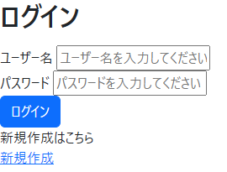

No | 項目名 | 項目タイプ |  | I/O | 桁数 | デフォルト値 |  | フォーマット |  | 備考 |  |  |  | 対応箇所(Login.cshtml)
1 | 新規登録 | リンク |  | O | - |  |  |  |  | ユーザーの新規登録画面へ遷移する。 |  |  |  | 24～29行
2 | ユーザー名 | テキスト |  | I | 20 |  |  |  |  | ※必須 |  |  |  | 15～18行
3 | パスワード | パスワード |  | I | 20 |  |  |  |  | ※必須 |  |  |  | 19～22行
4 | ログイン | ボタン |  | - | - |  |  |  |  | ID、パスワードで認証を行い、問題なければ曲検索画面へ遷移する。 |  |  |  | 23行

②新規登録画面
楽曲検索システム |  |  | システム |  |  |  | サブシステム | プログラム | ②新規登録画面 |  | 作成日 | 更新日 | 担当者 |  | 版数
 |  |  | ID |  |  |  | ID | ID |  |  | 2026-04-27 | 2026-06-04 | 野村 翼 |  | 第1.6版

画面レイアウト

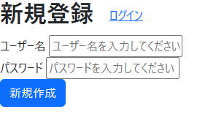

No | 項目名 | 項目タイプ |  | I/O | 桁数 | デフォルト値 |  | フォーマット |  | 備考 |  |  |  | 対応箇所(LEdit.cshtml)
1 | ログイン | リンク |  | O | - |  |  |  |  | ログイン画面へ遷移する。 |  |  |  | 11行
2 | ユーザー名 | テキスト |  | I | 20 |  |  |  |  | ※必須 |  |  |  | 16～19行
3 | パスワード | パスワード |  | I | 20 |  |  |  |  | ※必須 |  |  |  | 20～23行
4 | 新規作成 | ボタン |  | - | - |  |  |  |  | 登録確認ダイアログを表示する |  |  |  | 24行

②登録確認ダイアログ
楽曲検索システム |  |  | システム |  |  |  | サブシステム | プログラム | ②登録確認ダイアログ |  | 作成日 | 更新日 | 担当者 |  | 版数
 |  |  | ID |  |  |  | ID | ID |  |  | 2026-04-27 | 2026-06-04 | 野村 翼 |  | 第1.6版

画面レイアウト



No | 項目名 | 項目タイプ |  | I/O | 桁数 | デフォルト値 |  | フォーマット |  | 備考 |  |  |  | 対応箇所(LEdit.cshtml)
1 | OK | ボタン |  | - | - |  |  |  |  | データベースを更新する |  |  |  | 24行
2 | キャンセル | ボタン |  | - | - |  |  |  |  | 前の画面へ遷移する |  |  |  | 24行

③楽曲検索画面
楽曲検索システム |  |  |  | システム |  |  |  | サブシステム | プログラム | ③楽曲検索画面 |  | 作成日 | 更新日 | 担当者 |  |  | 版数
 |  |  |  | ID |  |  |  | ID | ID |  |  | 2026-04-27 | 2026-06-04 | 野村 翼 |  |  | 第1.6版

画面レイアウト

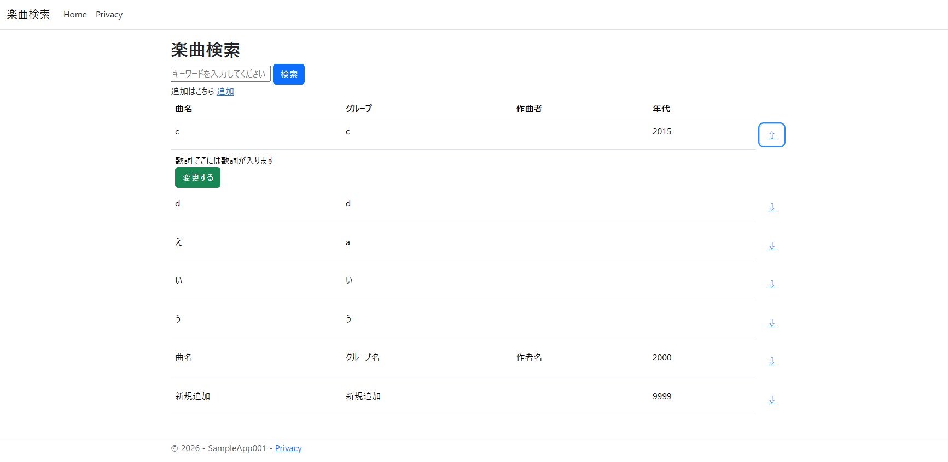

No | 項目名 |  | 項目タイプ |  | I/O | 桁数 | デフォルト値 |  | フォーマット |  | 備考 |  |  |  | 対応箇所(Index.cshtml)
0 | 上部メニュー |  |  |  | - | - |  |  |  |  |  |  |  |  | _Layout.cshtml(この区間のみ)
1 |  | Home | リンク |  | - | - |  |  |  |  | 楽曲検索画面へ遷移する |  |  |  |  | 23～25行
2 |  | Privacy | リンク |  | - | - |  |  |  |  | デフォルトのPrivacy画面へ遷移する |  |  |  |  | 26～28行
3 | キーワード |  | テキスト |  | I | 200 |  |  |  |  |  |  |  |  | 11行
4 | 検索 |  | ボタン |  | - | - |  |  |  |  | 曲名で検索を行い、検索結果を表示する。 |  |  |  | 12行
5 | ↓ |  | ボタン |  | - | - |  |  |  |  | 詳細を表示する |  |  |  | 42～47行,71～81行
6 | 詳細 |  |  |  | - | - |  |  |  |  |  |  |  |  | 49～65行
7 |  | 変更する | ボタン |  | - | - |  |  |  |  | 楽曲管理画面(編集モード)へ遷移する |  |  |  | 58～62行
8 |  | ↑ | ボタン |  | - | - |  |  |  |  | 詳細を閉じる |  |  |  | 42～47行,71～81行
9 | 追加 |  | ボタン |  | - | - |  |  |  |  | 楽曲管理画面(編集モード)へ遷移する |  |  |  | 16～20行

④楽曲管理画面
楽曲検索システム |  |  |  | システム |  |  |  | サブシステム | プログラム | ④楽曲管理画面 |  | 作成日 | 更新日 | 担当者 |  | 版数
 |  |  |  | ID |  |  |  | ID | ID |  |  | 2026-04-27 | 2026-06-04 | 野村 翼 |  | 第1.6版

画面レイアウト

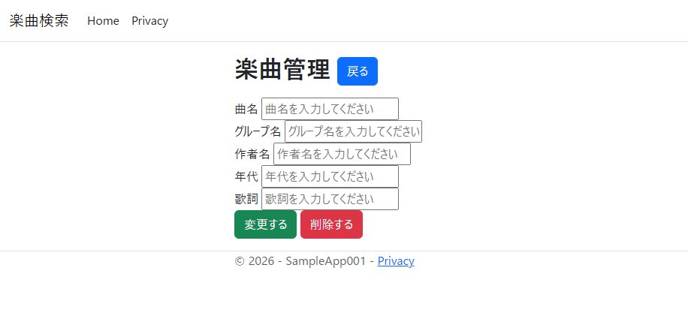

No | 項目名 |  | 項目タイプ |  | I/O | 桁数 | デフォルト値 |  | フォーマット |  | 備考 |  |  |  | 対応箇所(HEdit.cshtml)
0 | 上部メニュー |  |  |  | - | - |  |  |  |  | 楽曲検索画面を参照
1 | 企業管理共通 |  |  |  | - | -
2 |  | 曲名 | テキスト |  | I/O | 50 |  |  |  |  | ※必須 |  |  |  | 17～21行
3 |  | グループ名 | テキスト |  | I/O | 20 |  |  |  |  | ※必須 |  |  |  | 22～26行
4 |  | 作曲者名 | テキスト |  | I/O | 20 |  |  |  |  |  |  |  |  | 27～31行
5 |  | 年代 | テキスト |  | I/O | 4 |  |  | 数字 |  |  |  |  |  | 32～36行
6 |  | 歌詞 | テキスト |  | I/O | 1000 |  |  |  |  |  |  |  |  | 37～41行
7 | 変更する |  | ボタン |  | - | - |  |  |  |  | 変更確認ダイアログを表示する |  |  |  | 42行
8 | 削除する |  | ボタン |  | - | - |  |  |  |  | 削除確認ダイアログを表示する |  |  |  | 44行
9 | 戻る |  | ボタン |  | - |  |  |  |  |  | 前の画面へ遷移する |  |  |  | 9行

